背包类策划
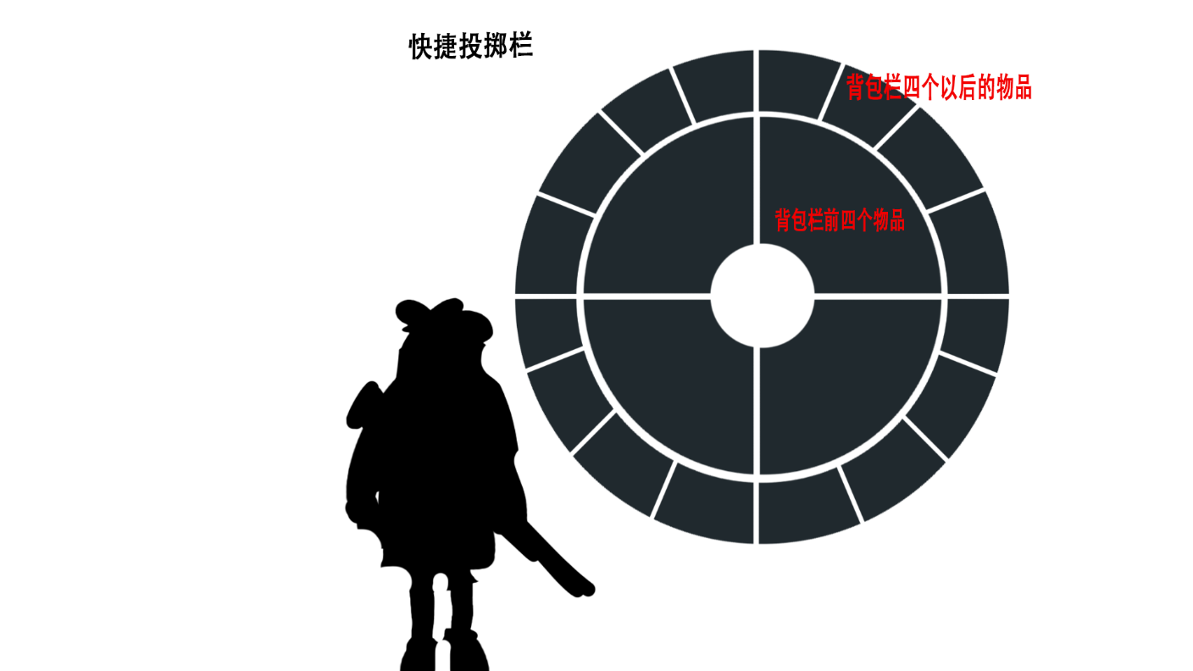
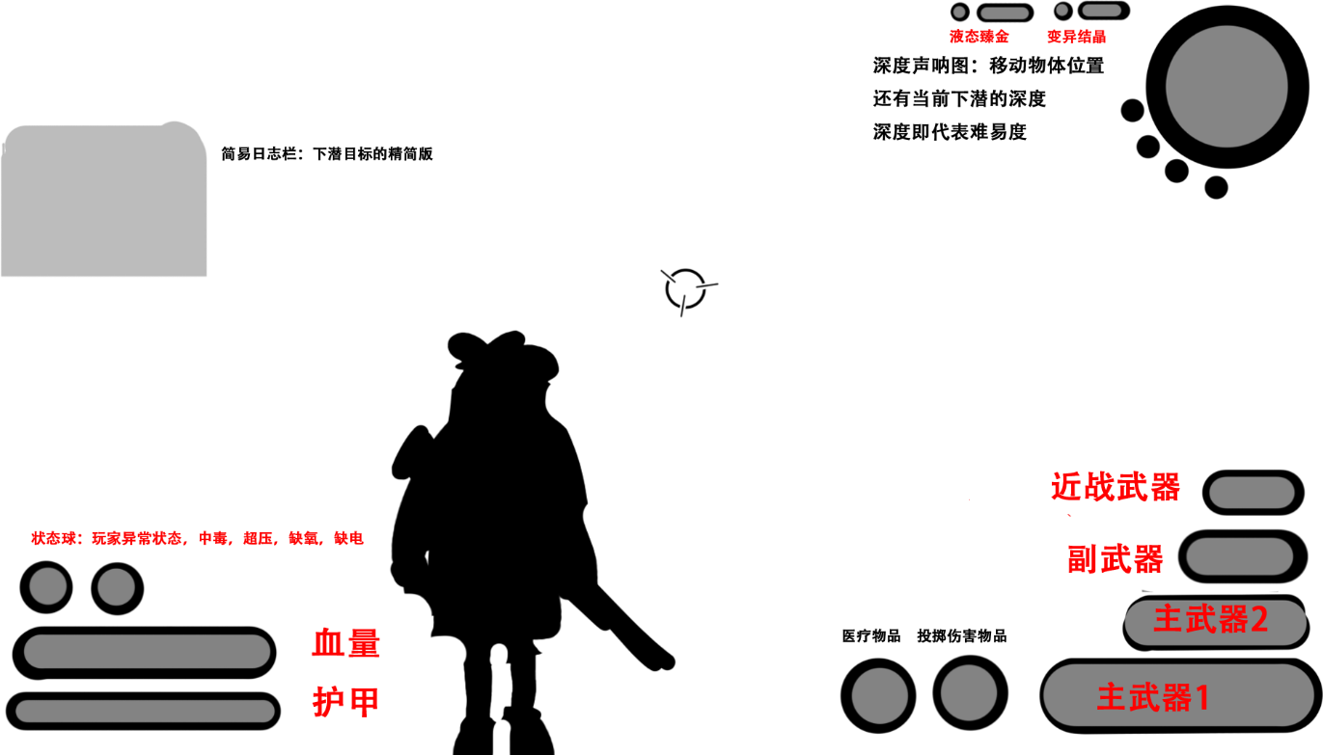
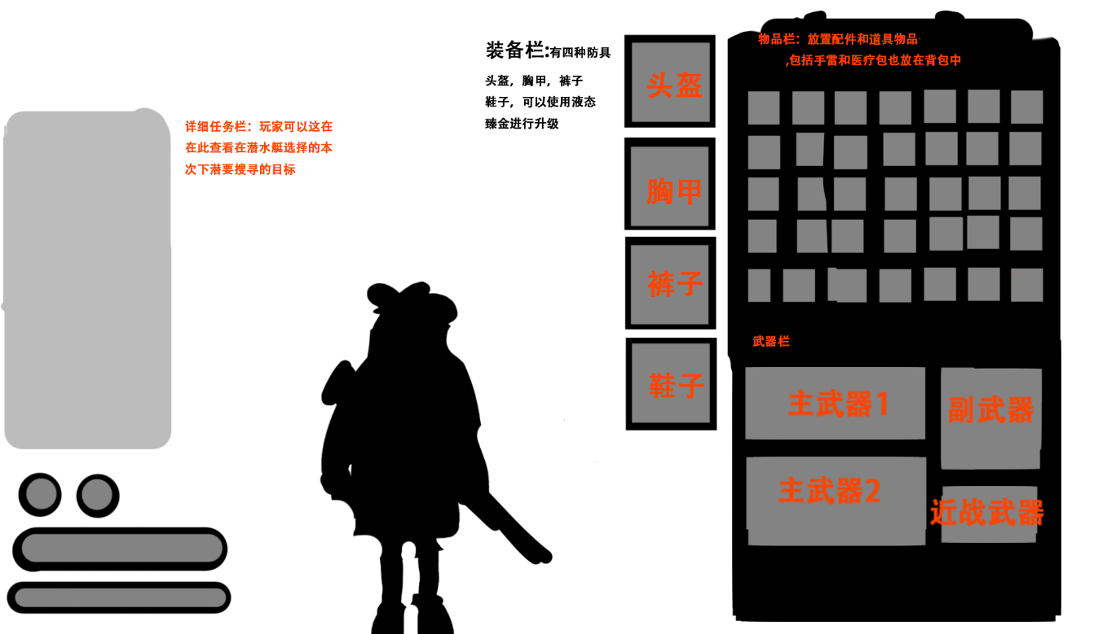

 | 玩家界面 |  |  | 背包界面（tab键打开）
血量 |  | 背包：只作为承载物品和道具作用，初始背包栏暂定只有20格（绿）最高50格（红）每个等级格数加10

 |  | 装备栏：防具都可以升级，等级为民用级（绿1词条） 商业级（蓝2词条）军用级（紫3词条）科研级（红4词条）
 |  | 有四种词条，伤害5% 攻击速度5% 血量10% 护甲10%（绿）并且只能在升级塔进行升级，或是刷新词条

 |  | 道具：道具合成和升级只能在升级塔进行

 |  | 详细任务栏（日志栏）：简易日志栏展开版本，显示更详细的需求，例如：在**收集**个配件用于****

 |  | 玩家：打开背包时玩家视角不用变化

 |  | 配件 | 主武器1（配件槽×5） |  | 主武器2（配件槽×5） | 副武器（配件槽×4） | 近战武器（无配件槽）
 |  | ***注：玩家在关卡进行中无法更换配件和合成配件，得在潜艇/基地升级制造“便携式制造站”才能在关卡进行中中升级和合成，否则只能在
 |  |  |  |  |  |  | z
 |  | 需求：捡起20个道具到背包里，并且可以按q切出快捷投掷栏选择物品然后丢出

